FOLIO 23
 |  |  |  |  |  |  |  |  |  |  |  |  |  |  |  |  |  |  |  |  |  |  |  |  |  |  |  |  |  |  |  |  | DIAS | MES | MATRICULA
 |  | APELLIDO Y NOMBRE: Ariel Basseterre |  |  |  |  |  |  |  |  | LICENCIA: TLA |  |  |  |  |  |  |  | Nº | 29327413 |  |  |  |  | LEGAJO Nº 82468 |  |  |  |  |  |  |  | 1 | 1 | LV-KED
 |  |  |  |  |  |  |  |  |  |  |  |  |  |  |  |  |  |  |  |  |  |  |  |  |  |  |  |  |  |  |  |  | 2 | 2
AÑO 2024 |  | ITINERARIO |  |  | FINALIDAD DEL VUELO | AERONAVES UTILIZADAS |  |  |  | TIEMPOS DE VUELO |  |  |  |  |  |  |  | ATERRIZAJES | DISCRIMINACION DE TIEMPOS DE VUELO |  |  |  |  |  |  |  | ADIESTRADOR TERRESTRE / SIMULADOR |  | CERTIFICACIONES |  |  |  | 3 | 3
 |  | HORA DE SALIDA UTC | DESDE HASTA | HORA DE LLEGADA UTC |  | MARCA / MODELO | MATRICULA | POTENCIA | CLASE | SOBRE AERÓDROMO |  |  |  | TRAVESIA |  |  |  |  | INSTRUCT DE VUELO | MULTI MOTOR | REACTOR | TURBO HELICE | AERO APLICA- DOR | VUELO POR INSTRUMENTOS |  |  | INSTRUCTOR | PILOTO EN INSTRUCCIÓN |  |  |  |  | 4 | 4
 |  |  |  |  |  |  |  |  |  |  |  |  |  |  |  |  |  |  |  |  |  |  |  |  |  |  |  |  |  |  |  |  | 5 | 5
 |  |  |  |  |  |  |  |  |  |  |  |  |  |  |  |  |  |  |  |  |  |  |  | REAL |  | CAPOTA |  |  |  |  |  |  | 6 | 6
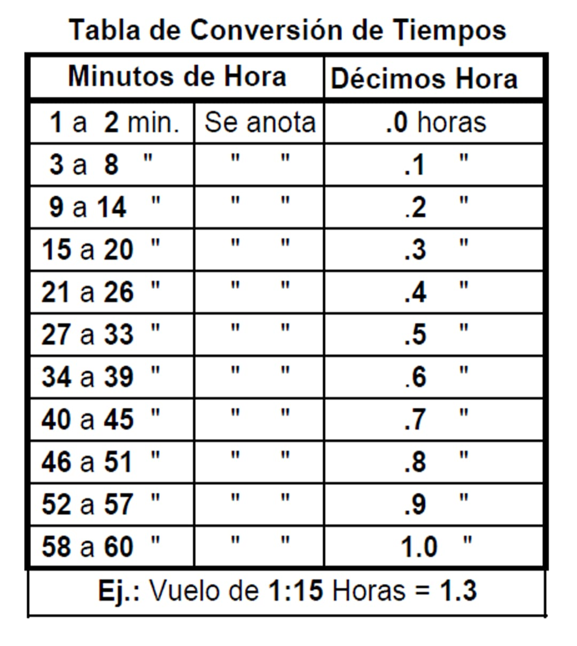
 |  |  |  |  |  |  |  |  |  | DE DIA |  | DE NOCHE |  | DE DIA |  | DE NOCHE |  |  |  |  |  |  |  |  |  |  |  |  |  |  |  |  | 7 | 7
 |  |  |  |  |  |  |  |  |  | Piloto | Copiloto | Piloto | Copiloto | Piloto | Copiloto | Piloto | Copiloto |  |  |  |  |  |  | PILOTO | COPILOTO |  |  |  |  |  |  |  | 8 | 8
DIA | MES |  |  |  |  | TOTALES PAGINA ANTERIOR |  |  |  | 2.8 | 0.0 | 0.0 | 0.0 | 16.7 | 518.1 | 0.0 | 344.7 | 500.0 | 0.0 | 879.5 | 784.0 | 78.8 | 0.0 | 0.0 | 726.1 | 0.0 | 0.0 | 82.0 | 882.3 | Total horas de vuelo de la pagina anterior |  |  | 9 | 9
30 | 8 | 18:43:00 | EZE-GIG-EZE | 1:56:00 | LA | B738 | LV-HKN | 26K | MULT-T |  |  |  |  |  | 1.8 |  | 4.6 | 2 |  | 6.4 | 6.4 |  |  |  | 5.9 |  |  |  |  |  |  |  | 10 | 10
2 | 9 | 9:17:00 | EZE-BRC-AEP | 14:59:00 | LA | B738 | LV-KJD | 26K | MULT-T |  |  |  |  |  | 3.6 |  | 1.0 | 2 |  | 4.6 | 4.6 |  |  |  | 4.1 |  |  |  |  |  |  |  | 11 | 11
5 | 9 | 1:38:00 | EZE-GRU-EZE | 8:23:00 | LA | B738 | LV-KHO | 26K | MULT-T |  |  |  |  |  |  |  | 5.9 | 2 |  | 5.9 | 5.9 |  |  |  | 5.2 |  |  |  |  |  |  |  | 12 | 12
7 | 9 | 7:37:00 | EZE-FTE-AEP | 14:40:00 | LA | B738 | LV-KJF | 26K | MULT-T |  |  |  |  |  | 2.9 |  | 3.3 | 2 |  | 6.2 | 6.2 |  |  |  | 4.9 |  |  |  |  |  |  |  | 13
9 | 9 | 4:15:00 | C.E.F.E.P.R.A. | 8:15:00 | INST |  |  |  |  |  |  |  |  |  |  |  |  |  |  |  |  |  |  |  |  |  |  | 4.0 |  |  |  |  | 14
10 | 9 | 4:15:00 | C.E.F.E.P.R.A. | 8:15:00 | INST |  |  |  |  |  |  |  |  |  |  |  |  |  |  |  |  |  |  |  |  |  |  | 4.0 |  |  |  |  | 15
12 | 9 | 21:15:00 | C.E.F.E.P.R.A. | 1:15:00 | INST |  |  |  |  |  |  |  |  |  |  |  |  |  |  |  |  |  |  |  |  |  |  | 4.0 |  |  |  |  | 16
13 | 9 | 21:15:00 | C.E.F.E.P.R.A. | 1:15:00 | EXA |  |  |  |  |  |  |  |  |  |  |  |  |  |  |  |  |  |  |  |  |  |  | 4.0 |  |  |  |  | 17
 |  |  |  |  |  |  |  |  |  |  |  |  |  |  |  |  |  |  |  |  |  |  |  |  |  |  |  |  |  |  |  |  | 18
 |  |  |  |  |  |  |  |  |  |  |  |  |  |  |  |  |  |  |  |  |  |  |  |  |  |  |  |  |  |  |  |  | 19
 |  |  |  |  |  |  |  |  |  |  |  |  |  |  |  |  |  |  |  |  |  |  |  |  |  |  |  |  |  |  |  |  | 20
 |  |  |  |  |  |  |  |  |  |  |  |  |  |  |  |  |  |  |  |  |  |  |  |  |  |  |  |  |  |  |  |  | 21
 |  |  |  |  |  |  |  |  |  |  |  |  |  |  |  |  |  |  |  |  |  |  |  |  |  |  |  |  |  |  |  |  | 22
 |  |  |  |  |  |  |  |  |  |  |  |  |  |  |  |  |  |  |  |  |  |  |  |  |  |  |  |  |  |  | 6:09:00 | 4.6 | 23
 |  |  |  |  |  |  |  |  |  |  |  |  |  |  |  |  |  |  |  |  |  |  |  |  |  |  |  |  |  | Total horas de vuelo de la pagina siguiente | 3:15:00 | 0.8 | 24
TOTALES A LA PAGINA SIGUIENTE |  |  |  |  |  |  |  |  |  | 2.8 | 0.0 | 0.0 | 0.0 | 16.7 | 526.4 | 0.0 | 359.5 | 508.0 | 0.0 | 902.6 | 807.1 | 78.8 | 0.0 | 0.0 | 746.2 | 0.0 | 0.0 | 98.0 | 905.4 |  | 2:54:00 | 3.8 | 25
HOJA DE LIBRO DE VUELO DE PILOTOS RESOLUCION ANAC 290/2012 del 15/05/2012 - MEDIDAS 35.5 cm X 16.5 cm |  |  |  |  |  |  |  |  |  |  |  |  |  |  |  |  |  |  |  |  |  |  |  |  |  |  |  |  |  |  |  |  | 26
 |  |  |  |  |  |  |  |  |  |  |  |  |  |  |  |  |  |  |  |  |  |  |  |  |  |  |  |  |  |  |  |  | 27
 |  |  |  |  |  |  |  |  |  |  |  |  |  |  |  |  |  |  |  | Los totales de estas columnas no deben sumarse a los totales generales ya que estan comprendidos en la columna TIEMPOS DE VUELO |  |  |  |  |  |  |  |  |  |  |  |  | 28
 |  |  |  |  |  |  |  |  |  |  |  |  |  |  |  |  |  |  |  |  |  |  |  |  |  |  |  |  |  |  |  |  | 29
 |  |  |  |  |  |  |  |  |  |  |  |  |  |  |  |  |  |  |  |  |  |  |  |  |  |  |  | FIRMA DEL TITULAR |  |  |  |  | 30
 |  |  |  |  |  |  |  |  |  |  |  |  |  |  |  |  |  |  |  |  |  |  |  |  |  |  |  |  |  |  |  |  | 31

